Спальная комната
 |  |  |  |  | Скачать каталог в PDF | 
№ | Арт. | Наименование | Изображение | Краткое описание | Ссылка на товар | Цена
1 |  | Кровать детская "БАБОЧКА" | 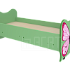 |  | https://ir74.ru/catalog/mebel-dlya-obrazovaniya/mebel-dlya-detskikh-sadov/spalnaya-komnata-/krovat_detskaya_babochka/ | по запросу
2 |  | Кровать детская "МИШКА" | 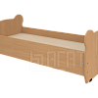 |  | https://ir74.ru/catalog/mebel-dlya-obrazovaniya/mebel-dlya-detskikh-sadov/spalnaya-komnata-/krovat_detskaya_mishka/ | по запросу
3 |  | Кровать детская выкатная двухъярусная | 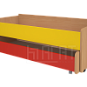 |  | https://ir74.ru/catalog/mebel-dlya-obrazovaniya/mebel-dlya-detskikh-sadov/spalnaya-komnata-/krovat_detskaya_vykatnaya_dvukhyarusnaya/ | по запросу
4 |  | Кровать детская выкатная трехъярусная | 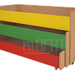 |  | https://ir74.ru/catalog/mebel-dlya-obrazovaniya/mebel-dlya-detskikh-sadov/spalnaya-komnata-/krovat_detskaya_vykatnaya_trekhyarusnaya/ | по запросу
5 |  | Кровать детская выкатная трехъярусная с тумбой | 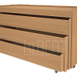 |  | https://ir74.ru/catalog/mebel-dlya-obrazovaniya/mebel-dlya-detskikh-sadov/spalnaya-komnata-/krovat_detskaya_vykatnaya_trekhyarusnaya_s_tumboy/ | по запросу
6 |  | Кровать детская выкатная четырехярусная | 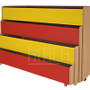 |  | https://ir74.ru/catalog/mebel-dlya-obrazovaniya/mebel-dlya-detskikh-sadov/spalnaya-komnata-/krovat_detskaya_vykatnaya_chetyrekhyarusnaya/ | по запросу
7 |  | Кровать детская двойная | 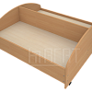 |  | https://ir74.ru/catalog/mebel-dlya-obrazovaniya/mebel-dlya-detskikh-sadov/spalnaya-komnata-/krovat_detskaya_dvoynaya/ | по запросу
8 |  | Кровать детская на м/к | 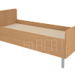 |  | https://ir74.ru/catalog/mebel-dlya-obrazovaniya/mebel-dlya-detskikh-sadov/spalnaya-komnata-/krovat_detskaya_na_m_k/ | по запросу
9 |  | Кровать детская на м/к_с бортиками | 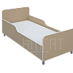 |  | https://ir74.ru/catalog/mebel-dlya-obrazovaniya/mebel-dlya-detskikh-sadov/spalnaya-komnata-/krovat_detskaya_na_m_k_s_bortikami/ | по запросу
10 |  | Кровать детская на м/к_фигурные спинки | 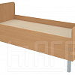 |  | https://ir74.ru/catalog/mebel-dlya-obrazovaniya/mebel-dlya-detskikh-sadov/spalnaya-komnata-/krovat_detskaya_na_m_k_figurnye_spinki/ | по запросу
11 |  | Кровать детская на швеллере | 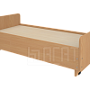 |  | https://ir74.ru/catalog/mebel-dlya-obrazovaniya/mebel-dlya-detskikh-sadov/spalnaya-komnata-/krovat_detskaya_na_shvellere/ | по запросу
12 |  | Кровать детская на швеллере_фигурные спинки | 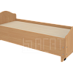 |  | https://ir74.ru/catalog/mebel-dlya-obrazovaniya/mebel-dlya-detskikh-sadov/spalnaya-komnata-/krovat_detskaya_na_shvellere_figurnye_spinki/ | по запросу
13 |  | Надстройка над детской кроватью | 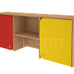 |  | https://ir74.ru/catalog/mebel-dlya-obrazovaniya/mebel-dlya-detskikh-sadov/spalnaya-komnata-/nadstroyka_nad_detskoy_krovatyu/ | по запросу
14 |  | Надстройка над детской кроватью "АВТО" | 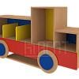 |  | https://ir74.ru/catalog/mebel-dlya-obrazovaniya/mebel-dlya-detskikh-sadov/spalnaya-komnata-/nadstroyka_nad_detskoy_krovatyu_avto/ | по запросу
15 |  | Надстройка над детской кроватью "ДОМИК" | 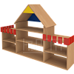 |  | https://ir74.ru/catalog/mebel-dlya-obrazovaniya/mebel-dlya-detskikh-sadov/spalnaya-komnata-/nadstroyka_nad_detskoy_krovatyu_domik/ | по запросу

